Накладная-№3
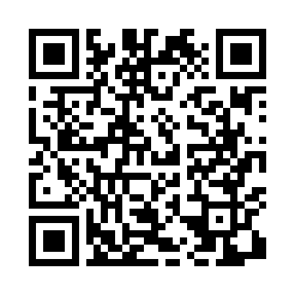
Номер товарно-транспортной накладной: |  |  | Торговый представитель: Kamol aka
Поставщик: Toshkent falcon fly 2 |  |  | Телефон торгового представителя: +998979626299
Дата отгрузки: 30.11.2025 |  |  | Контрагент: """" Klient
Дата консигнации: |  |  | Адрес:
Доставщик: |  |  | Телефон:
Телефон доставщика:
Время заказа: 30.11.2025 12:10:40
№ | Штрих-код | Название товаров (работ,услуг) | Количество | Количество в кейсе | Цена | Сумма
 |  |  | 111 |  |  | 119
1 | 6901006831336 | Швабра для мытья пола 633-8 DB-83-133 | 5 | 5 шт. | 1.60 | 8
2 | 6900420141304 | Керамическая салатница YL-1590-2 DB-141-30 | 10 | 10 шт. | 1.60 | 16
3 | 6061286931536 | Коврики сервировочные пластмассовая DB-145-7 | 10 | 10 шт. | 1 | 10
4 | 6912345678919 | Складная пластиковая корзина для белья, 32×32 ×10 см, DB-140-65 | 76 | 76 шт. | 1 | 76
5 | 6953087512611 | Миска металлическая 18cm XP-30-118 | 10 | 10 шт. | 0.90 | 9
Итого: 119$|->UZS: 1,487,500.00

